Задание 2
Срок | 5
Ставка | 20%
Плт | 5000
ПС | -14953.0607
БС | 0.00 ₽ | =БС(B2;B1;B3;B4)

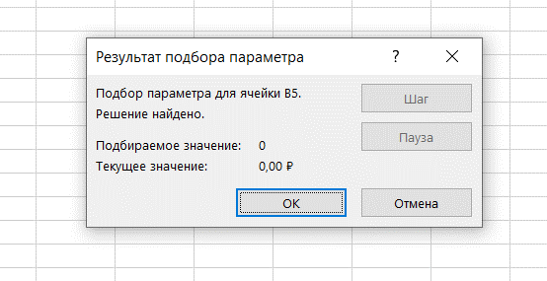

Задание 2

сам.р. 4
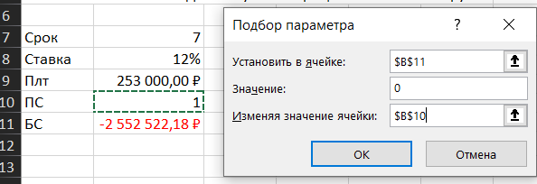
4. Предприниматель получил в банке кредит под 12% годовых. Какова текущая стоимость кредита, если предприниматель должен в течение 7 лет ежегодно направлять в банк на погашение основного долга и уплаты процентов по 253 000 руб.?

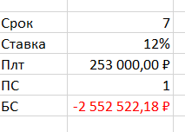
Срок | 7
Ставка | 12% | Было:
Плт | 253,000.00 ₽
ПС | -1154630.4043
БС | 0.00 ₽

